상품제안서
마가방 나무핸드 | 상품코드: S36654

 |  |  |  |  |  |  | 02-713-8555 | www.synergygift.co.kr
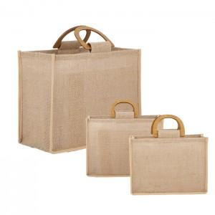

【상세/제작정보】 | <p>※전사인쇄는 별도문의 바랍니다.​</p>

【인쇄/포장옵션】 | 실크 / OPP(비닐)

【공급단가】 | 수량 | 50~ | 100~ | 500~ | 1,000~ | 3,000~
*VAT별도 | 중 | 7,800원 | 7,620원 | 7,380원 | 7,020원 | 6,780원
 | 대 | 8,450원 | 8,250원 | 7,990원 | 7,600원 | 7,340원

【상품 URL】 | https://www.synergygift.co.kr:443/src/goods_detail.php?gdno=36654

